Индивидуальное задание
Определи, какие предметы гигиены ты отнесёшь в 1 группу "Мои вещи!" и во 2 группу "Вещи общего пользования!"
В ячейке введи по одной букве. Буква М - группа "Мои вещи!" и буква О - группа "Вещи общего пользования!"
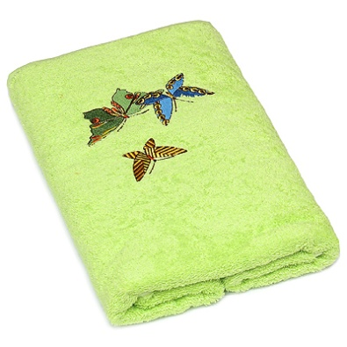


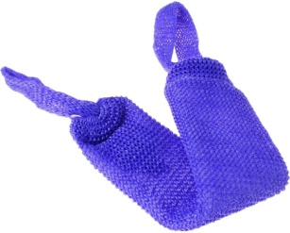

 | Жестовская О.Б. СКОШ №3, г.Омск

